상품제안서
도킹형 미니 보조배터리 5000mAh | 상품코드: S37619

 |  |  |  |  |  |  | 02-713-8555 | www.synergygift.co.kr
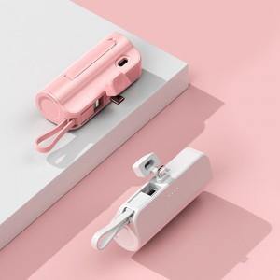

【상세/제작정보】

【인쇄/포장옵션】 | 레이저, 풀칼라 / 포장지포장

【공급단가】 | 수량 | 50~ | 100~ | 500~ | 1,000~ | 2,000~
*VAT별도 | 도킹C/케이블8핀-화이트 | 6,260원 | 5,920원 | 5,630원 | 5,490원 | 5,390원
 | 도킹8핀/케이블C-화이트 | 6,260원 | 5,920원 | 5,630원 | 5,490원 | 5,390원
 | 도킹C/케이블8핀-핑크 | 6,260원 | 5,920원 | 5,630원 | 5,490원 | 5,390원
 | 도킹8핀/케이블C-핑크 | 6,260원 | 5,920원 | 5,630원 | 5,490원 | 5,390원

【상품 URL】 | https://www.synergygift.co.kr:443/src/goods_detail.php?gdno=37619

